Hoja1
SECCIÓN | MUJERES
NOMBRE DEL LIBRO | PARA LA ESPOSA DEL PASTOR CON AMOR
AUTOR | EDNA LEE DE GUTIERREZ
NUMEROS DE PAGINAS | 128
PRECIO | $ 20,000
EDITORIAL | CASA BAUTISTA DE PUBLICACIONES
TIPO DE PRESENTACIÓN | TAPA RUSTICA
TAMAÑO | 14X21 cm
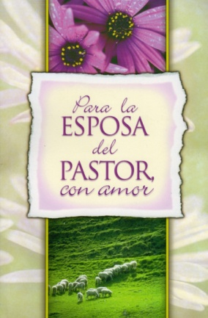
IMAGEN DEL LIBRO

RESEÑA | SI USTED ES UNA ESPOSA DE PASTOR, ESTE LIBRO ES PARA USTED. SI NO LO ES, EL OBSEQUIO DE ESTA OBRA SERÁ MUY BUENA.

